04_MLP
神经网络 MLP｜改进方法、结果与全图
原R²=0.3562；训练修改后0.3733；修正一条负预测后0.5007。大部分总增益来自最后一步。
它怎么工作：用多层神经元拟合非线性；小样本时要控制网络大小、正则化并检查是否收敛。
共同条件：原Li≤2000筛选后1363条；通常1090训练／273测试；目标ln(1+Li)，随机种子42。本表是记录汇总，改数字不会重新训练。
总对比 | 改进过程 | 参数解释 | 图册 | 搜索记录 | 逐条预测 | 数据来源
① 先看结果：R²越高通常越好，RMSE/MAE越低通常越好
版本 | 输入 | 测试R² | RMSE | MAE | 训练CV R² ± 折间SD | 说明
原代码复现：23列 | 23列 | 0.3562 | 0.8758 | 0.6721 | 0.2901 ± 0.1042 | 同一运行环境复现；保留原始代码逻辑。
调参＋6组：未加下限 | 6组 | 0.3733 | 0.8641 | 0.6143 | 0.3677 ± 0.0681 | 同一1090训练／273测试。
调参＋6组：含非负下限 | 6组 | 0.5007 | 0.7713 | 0.5981 | 0.3680 ± 0.0679 | 同一1090训练／273测试。
读数提示：R²不是“准确率”；0.55不能写成55%预测准确。误差也在ln(1+Li)尺度上，不是原浓度单位。折间SD是验证分数波动，不是置信区间。
代表试验输入：CECS共享组、AET、AI、Alpha(AET/PET)、PET、BIO7
必须知道：训练修改约贡献+0.0171；非负修正约+0.1273，主要涉及Excel第1152行的一条预测。
建议：可保留作对照；不能把0.1445的总增益都说成网络训练改进。 固定测试已被多轮查看，不能代替独立外部验证。
运行：python code/MLP_modified.py QSH.xlsx --output MLP_results
查看顺序：先读概览，再点上方导航；各节蓝条标题可点回概览。图册、搜索记录、预测及来源都在下方。默认仅打印本页概览。

② 具体改了什么、为什么改、结果怎样
步骤 | 做了什么（通俗说明） |  | 为什么做 |  | 关键设置／结果 | 怎么理解
减小网络 | 隐藏层由(64,32)改为(16,8)，并合并重复输入。 |  | 降低小样本下的参数负担。 |  | 23列→6组；隐藏层变小 | 不能把训练修改与负值修正混为一谈。
加强正则化 | 调alpha，降低对训练噪声的依赖。 |  | 给网络权重增加约束。 |  | alpha约0.0001→1.2971 | 原版已有默认正则化，本次加大并搜索。
调整求解器 | 比较Adam与L-BFGS等配置。 |  | 改善有限样本上的数值拟合。 |  | 最终采用L-BFGS、ReLU | 原版已有标准化，继续保留。
增加迭代上限 | 上限1000→5000，并逐折检查收敛。 |  | 不是盲目继续迭代，而是确保优化结束。 |  | 6组最终1293步；5折730—3800步，无警告 | 23列候选即使5000步仍多折未收敛，未采用。
固定数值流程 | 固定C连续数组布局，保留不同布局的诊断。 |  | 减少非凸求解的数值路径差异。 |  | 不选分数更高的布局 | 属于可复现性处理，不作为额外“提升技巧”。
修正负预测 | 用max(预测,0)固定物理下限。 |  | Li>=0，因此ln(1+Li)>=0。 |  | 原始预测-4.4415→0；测试R²0.3733→0.5007 | 主要是一条负预测的影响；验证折上的下限增益远小于测试。

③ 参数前后对照：名词旁边解释用途
项目 |  | 原版／开始时 |  | 代表试验设置 |  | 是什么意思
输入 |  | 23列 |  | 6组 |  | 合并完全重复信息。
隐藏层 |  | (64,32) |  | (16,8) |  | 减少神经元。
求解器 |  | Adam |  | L-BFGS |  | 两种不同的优化方法。
alpha |  | 默认0.0001 |  | 1.2971 |  | 更强权重约束。
最大迭代 |  | 1000 |  | 5000（上限） |  | 最终实际1293步，不是每次都跑5000。
标准化 |  | 已有 |  | 保留 |  | 不能虚报为新增。
非负下限 |  | 无 |  | 0 |  | 固定物理规则，不按测试结果挑阈值。

④ 图册：每张图都注明版本与怎么看
图均直接嵌入Excel，离线可见。宽树图保留原图分辨率，可放大或另存查看；树图只是模型局部结构。没有测试过的候选不补画虚构测试结果。

图1｜关键版本拟合对照
怎么看：点越接近红色1:1线，预测越接近实测。所有面板是同一273条测试记录。新增方法左侧RF仅作参考，不是其原版。

图源：已保存的逐行预测；本次未重新训练。

图2｜参数与方案搜索记录图
怎么看：每个点是一个已完成的候选方案。横轴只是记录顺序，不代表模型逐步进步；分数不是固定测试R²。详见下方逐项记录。
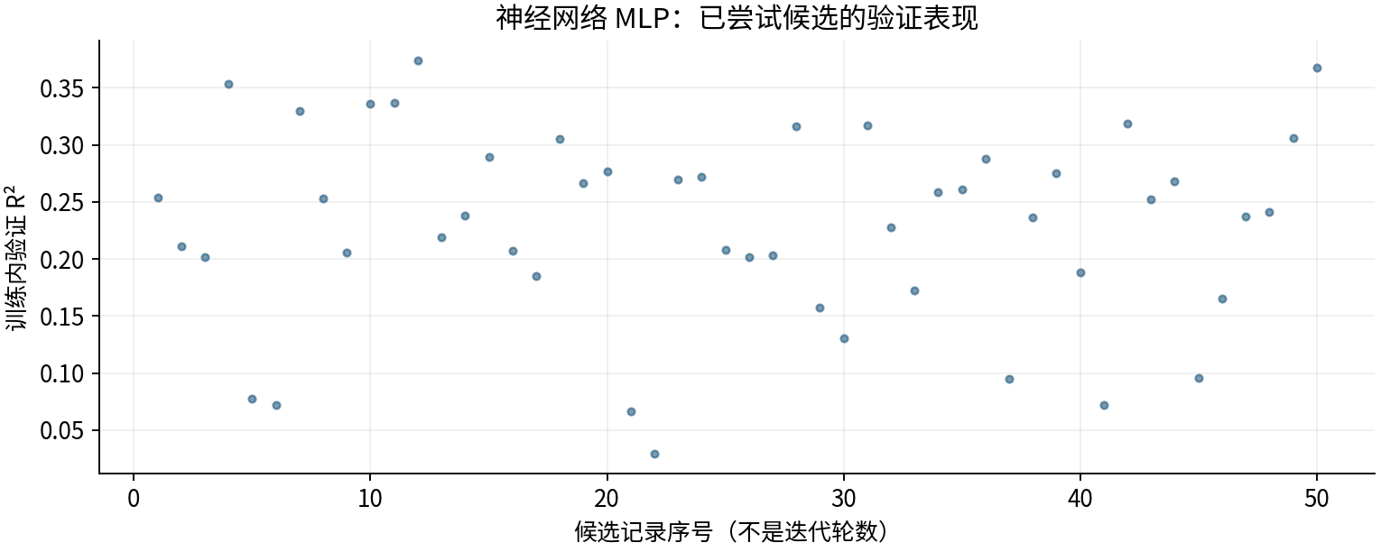

图源：工作表“搜索记录”区域及对应源CSV。

图3｜原上传变量重要性（按原Excel重绘）
怎么看：LightGBM原版统计分裂次数；其他原版使用置换重要性。重复列会相互替代，不能用这些数值直接比较物理贡献或跨模型大小。
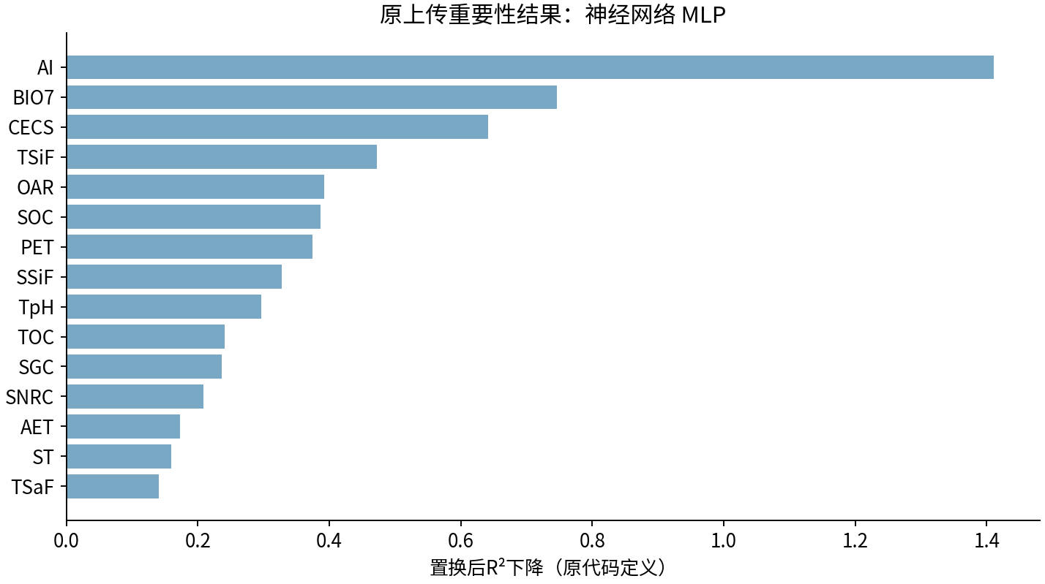

图源：uploaded_original_results/MLP变量重要性.xlsx

图4｜MLP变量重要性
怎么看：最初四模型的6组试验阶段；不是后续变量筛选版本。
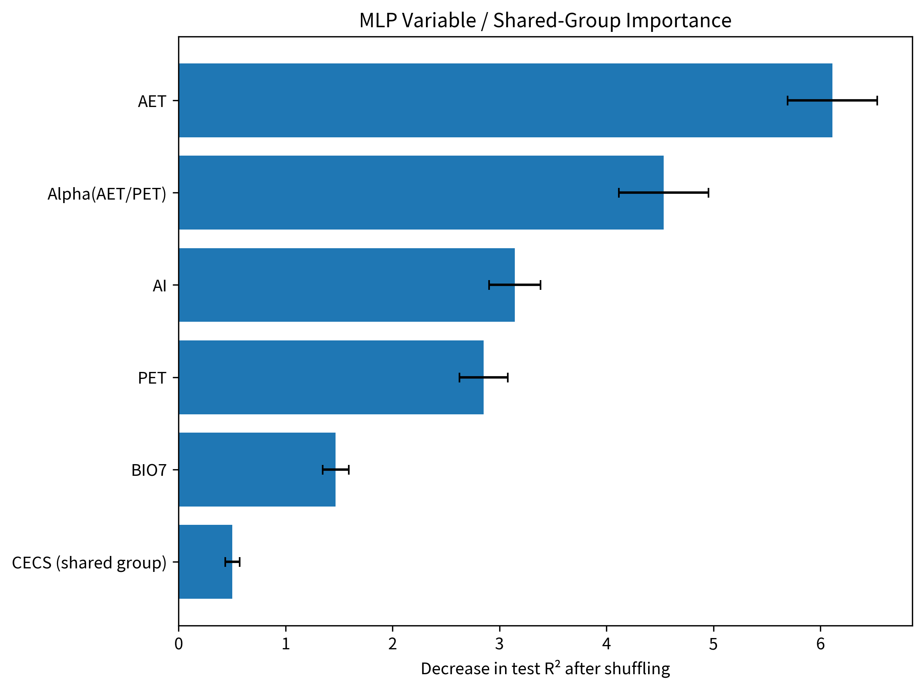

图源：results/MLP/MLP变量重要性.png

图5｜MLP模型拟合散点图
怎么看：最初四模型的6组试验阶段；不是后续变量筛选版本。
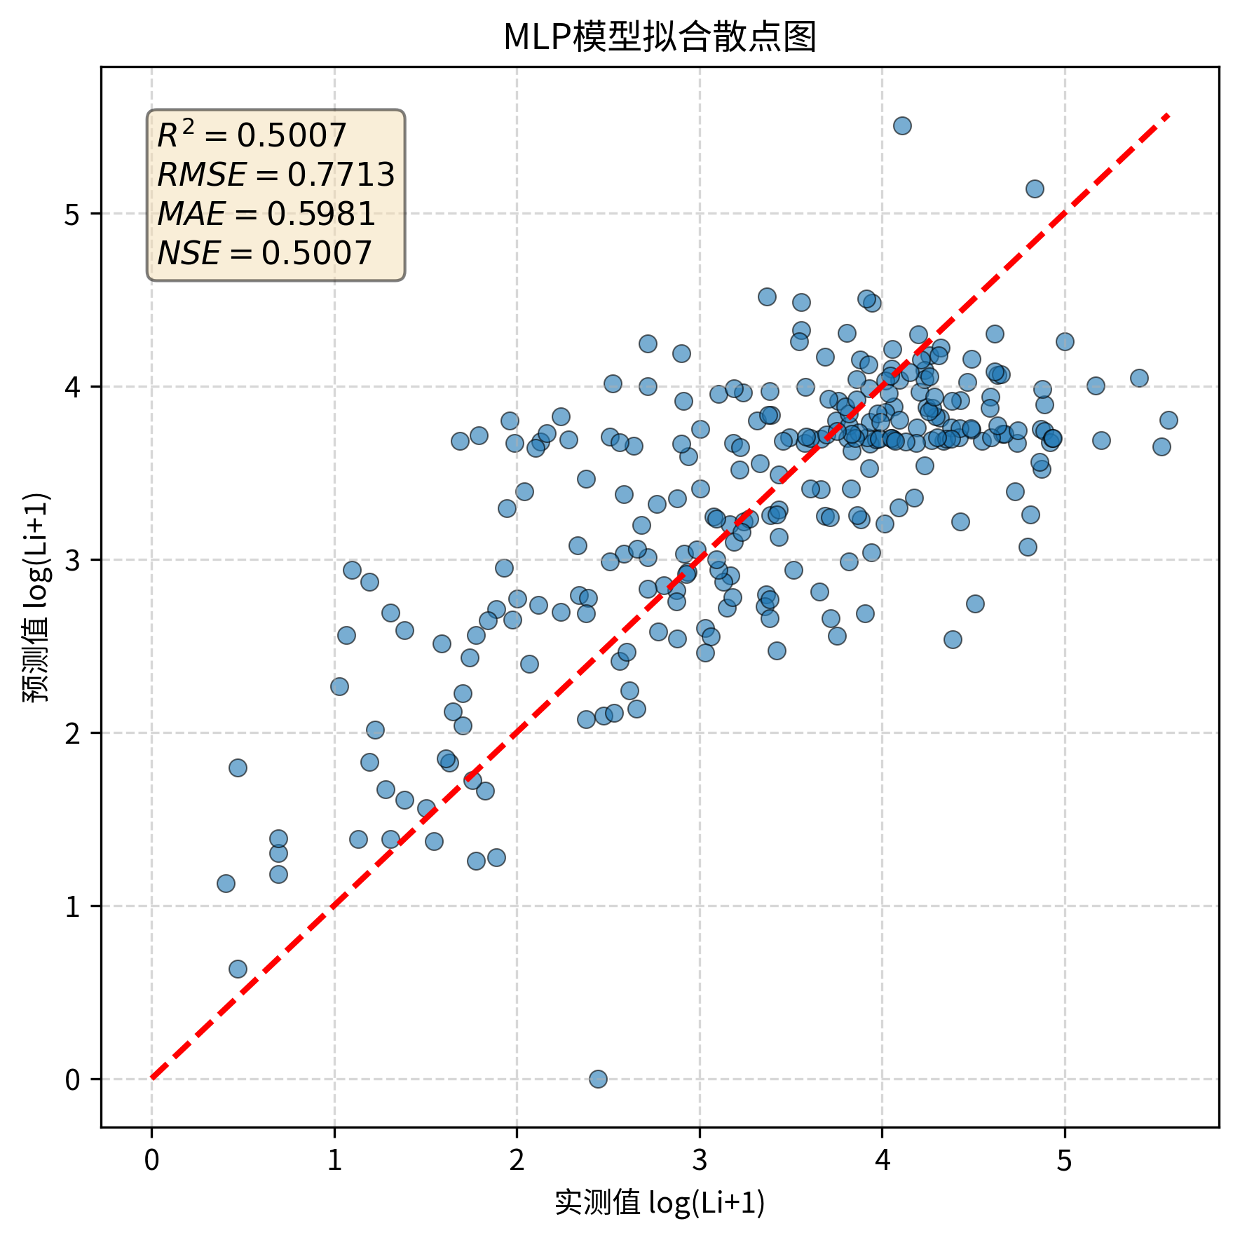

图源：results/MLP/MLP模型拟合散点图.png

图6｜MLP_before_after
怎么看：最初四模型前后对照；RF右图是6组0.5403，后续4因子0.5538见本表首图。
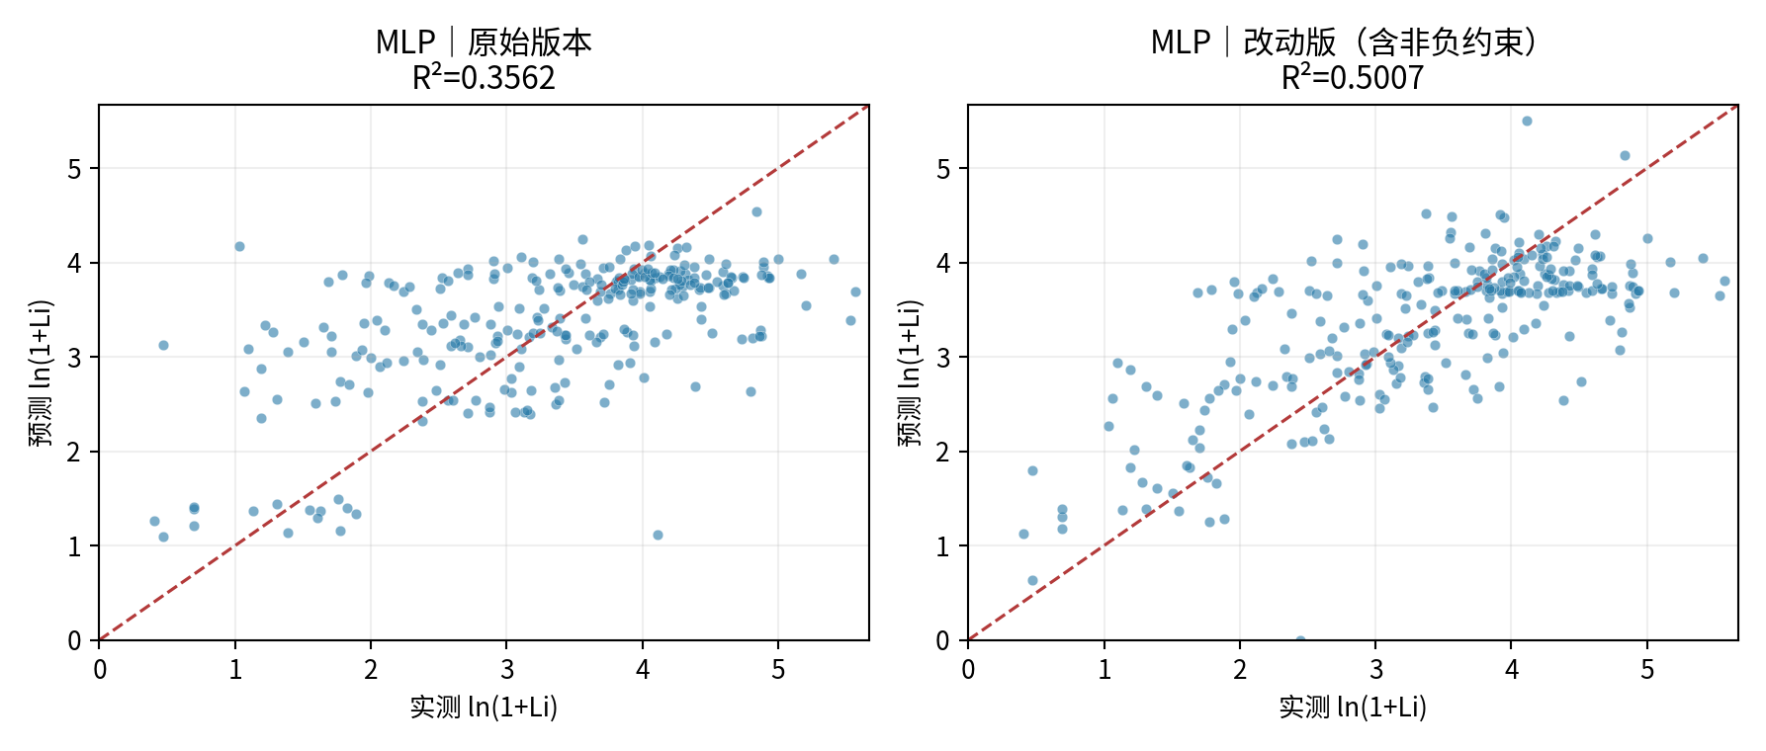

图源：figures/MLP_before_after.png

⑤ 做过哪些尝试：可追溯的训练内记录
本表保留50条候选／对照记录，可能包含重复设置。下列“验证R²”均是训练内验证，不是273条固定测试；参数记录不能都当作改进成功。
批次 | 方案 | 训练内验证R² | 原记录波动 | 参数／设置 |  | 说明
targeted | MLP_dedup | 0.2538 | 0.1297 | {'mlp__activation': 'tanh', 'mlp__alpha': np.float64(0.130801359186053), 'mlp__early_stopping': False, 'mlp__hidden_layer_sizes': (16,), 'mlp__max_iter': 1000, 'mlp__solver': 'lbfgs'} |  | 训练内验证分数；不是273条固定测试结果。
targeted | MLP_dedup | 0.2111 | 0.0387 | {'mlp__activation': 'tanh', 'mlp__alpha': np.float64(6.502845636978429), 'mlp__early_stopping': True, 'mlp__hidden_layer_sizes': (8,), 'mlp__learning_rate_init': np.float64(0.003201100186349365), 'mlp__max_iter': 2000, 'mlp__n_iter_no_change': 30, 'mlp__solver': 'adam', 'mlp__validation_fraction': 0.15} |  | 训练内验证分数；不是273条固定测试结果。
targeted | MLP_dedup | 0.2014 | 0.0345 | {'mlp__activation': 'tanh', 'mlp__alpha': np.float64(56.288080226675675), 'mlp__early_stopping': False, 'mlp__hidden_layer_sizes': (32,), 'mlp__max_iter': 1000, 'mlp__solver': 'lbfgs'} |  | 训练内验证分数；不是273条固定测试结果。
targeted | MLP_dedup | 0.3533 | 0.0624 | {'mlp__activation': 'relu', 'mlp__alpha': np.float64(8.433550656662097), 'mlp__early_stopping': False, 'mlp__hidden_layer_sizes': (16, 8), 'mlp__max_iter': 1000, 'mlp__solver': 'lbfgs'} |  | 训练内验证分数；不是273条固定测试结果。
targeted | MLP_dedup | 0.0779 | 0.3229 | {'mlp__activation': 'relu', 'mlp__alpha': np.float64(0.4501651045641027), 'mlp__early_stopping': False, 'mlp__hidden_layer_sizes': (32, 16), 'mlp__max_iter': 1000, 'mlp__solver': 'lbfgs'} |  | 训练内验证分数；不是273条固定测试结果。
targeted | MLP_dedup | 0.0722 | 0.3475 | {'mlp__activation': 'relu', 'mlp__alpha': np.float64(0.004570593542236797), 'mlp__early_stopping': False, 'mlp__hidden_layer_sizes': (16, 8), 'mlp__max_iter': 1000, 'mlp__solver': 'lbfgs'} |  | 训练内验证分数；不是273条固定测试结果。
targeted | MLP_dedup | 0.3300 | 0.0444 | {'mlp__activation': 'tanh', 'mlp__alpha': np.float64(6.538363593839436), 'mlp__early_stopping': False, 'mlp__hidden_layer_sizes': (8,), 'mlp__max_iter': 1000, 'mlp__solver': 'lbfgs'} |  | 训练内验证分数；不是273条固定测试结果。
targeted | MLP_dedup | 0.2533 | 0.1243 | {'mlp__activation': 'relu', 'mlp__alpha': np.float64(0.002487178771471208), 'mlp__early_stopping': True, 'mlp__hidden_layer_sizes': (16,), 'mlp__learning_rate_init': np.float64(0.0008048187598175162), 'mlp__max_iter': 2000, 'mlp__n_iter_no_change': 30, 'mlp__solver': 'adam', 'mlp__validation_fraction': 0.15} |  | 训练内验证分数；不是273条固定测试结果。
targeted | MLP_dedup | 0.2057 | 0.0330 | {'mlp__activation': 'tanh', 'mlp__alpha': np.float64(15.432352377809242), 'mlp__early_stopping': True, 'mlp__hidden_layer_sizes': (32, 16), 'mlp__learning_rate_init': np.float64(0.000500239518354649), 'mlp__max_iter': 2000, 'mlp__n_iter_no_change': 30, 'mlp__solver': 'adam', 'mlp__validation_fraction': 0.15} |  | 训练内验证分数；不是273条固定测试结果。
targeted | MLP_dedup | 0.3358 | 0.1119 | {'mlp__activation': 'tanh', 'mlp__alpha': np.float64(1.5236493192926002), 'mlp__early_stopping': False, 'mlp__hidden_layer_sizes': (32, 16), 'mlp__max_iter': 1000, 'mlp__solver': 'lbfgs'} |  | 训练内验证分数；不是273条固定测试结果。
targeted | MLP_dedup | 0.3370 | 0.0625 | {'mlp__activation': 'tanh', 'mlp__alpha': np.float64(0.07531180744256803), 'mlp__early_stopping': True, 'mlp__hidden_layer_sizes': (16,), 'mlp__learning_rate_init': np.float64(0.008058816397865886), 'mlp__max_iter': 2000, 'mlp__n_iter_no_change': 30, 'mlp__solver': 'adam', 'mlp__validation_fraction': 0.15} |  | 训练内验证分数；不是273条固定测试结果。
targeted | MLP_dedup | 0.3740 | 0.0586 | {'mlp__activation': 'relu', 'mlp__alpha': np.float64(1.2970554218079453), 'mlp__early_stopping': False, 'mlp__hidden_layer_sizes': (16, 8), 'mlp__max_iter': 1000, 'mlp__solver': 'lbfgs'} |  | 训练内验证分数；不是273条固定测试结果。
targeted | MLP_dedup | 0.2194 | 0.1394 | {'mlp__activation': 'tanh', 'mlp__alpha': np.float64(0.27384054398121355), 'mlp__early_stopping': False, 'mlp__hidden_layer_sizes': (32, 16), 'mlp__max_iter': 1000, 'mlp__solver': 'lbfgs'} |  | 训练内验证分数；不是273条固定测试结果。
targeted | MLP_dedup | 0.2377 | 0.0417 | {'mlp__activation': 'tanh', 'mlp__alpha': np.float64(0.8187412974006963), 'mlp__early_stopping': True, 'mlp__hidden_layer_sizes': (8,), 'mlp__learning_rate_init': np.float64(0.0007505162478222937), 'mlp__max_iter': 2000, 'mlp__n_iter_no_change': 30, 'mlp__solver': 'adam', 'mlp__validation_fraction': 0.15} |  | 训练内验证分数；不是273条固定测试结果。
targeted | MLP_dedup | 0.2896 | 0.0606 | {'mlp__activation': 'relu', 'mlp__alpha': np.float64(0.0038567750471144445), 'mlp__early_stopping': True, 'mlp__hidden_layer_sizes': (32,), 'mlp__learning_rate_init': np.float64(0.0090477583018381), 'mlp__max_iter': 2000, 'mlp__n_iter_no_change': 30, 'mlp__solver': 'adam', 'mlp__validation_fraction': 0.15} |  | 训练内验证分数；不是273条固定测试结果。
targeted | MLP_dedup | 0.2072 | 0.0367 | {'mlp__activation': 'tanh', 'mlp__alpha': np.float64(3.4109255442977346), 'mlp__early_stopping': True, 'mlp__hidden_layer_sizes': (16, 8), 'mlp__learning_rate_init': np.float64(0.008610855088651953), 'mlp__max_iter': 2000, 'mlp__n_iter_no_change': 30, 'mlp__solver': 'adam', 'mlp__validation_fraction': 0.15} |  | 训练内验证分数；不是273条固定测试结果。
targeted | MLP_dedup | 0.1851 | 0.1354 | {'mlp__activation': 'relu', 'mlp__alpha': np.float64(0.016725929716103573), 'mlp__early_stopping': False, 'mlp__hidden_layer_sizes': (32,), 'mlp__max_iter': 1000, 'mlp__solver': 'lbfgs'} |  | 训练内验证分数；不是273条固定测试结果。
targeted | MLP_dedup | 0.3053 | 0.1442 | {'mlp__activation': 'tanh', 'mlp__alpha': np.float64(1.1232694335232727), 'mlp__early_stopping': False, 'mlp__hidden_layer_sizes': (16, 8), 'mlp__max_iter': 1000, 'mlp__solver': 'lbfgs'} |  | 训练内验证分数；不是273条固定测试结果。
targeted | MLP_dedup | 0.2669 | 0.0811 | {'mlp__activation': 'relu', 'mlp__alpha': np.float64(0.001835482677558084), 'mlp__early_stopping': True, 'mlp__hidden_layer_sizes': (8,), 'mlp__learning_rate_init': np.float64(0.0007817645721775482), 'mlp__max_iter': 2000, 'mlp__n_iter_no_change': 30, 'mlp__solver': 'adam', 'mlp__validation_fraction': 0.15} |  | 训练内验证分数；不是273条固定测试结果。
targeted | MLP_dedup | 0.2768 | 0.0825 | {'mlp__activation': 'relu', 'mlp__alpha': np.float64(0.01909075563303488), 'mlp__early_stopping': True, 'mlp__hidden_layer_sizes': (32,), 'mlp__learning_rate_init': np.float64(0.004911535727891873), 'mlp__max_iter': 2000, 'mlp__n_iter_no_change': 30, 'mlp__solver': 'adam', 'mlp__validation_fraction': 0.15} |  | 训练内验证分数；不是273条固定测试结果。
targeted | MLP_dedup | 0.0666 | 0.3731 | {'mlp__activation': 'relu', 'mlp__alpha': np.float64(0.01507524794211111), 'mlp__early_stopping': False, 'mlp__hidden_layer_sizes': (16, 8), 'mlp__max_iter': 1000, 'mlp__solver': 'lbfgs'} |  | 训练内验证分数；不是273条固定测试结果。
targeted | MLP_dedup | 0.0293 | 0.3163 | {'mlp__activation': 'relu', 'mlp__alpha': np.float64(0.0015905506233101592), 'mlp__early_stopping': False, 'mlp__hidden_layer_sizes': (32,), 'mlp__max_iter': 1000, 'mlp__solver': 'lbfgs'} |  | 训练内验证分数；不是273条固定测试结果。
targeted | MLP_dedup | 0.2700 | 0.1211 | {'mlp__activation': 'relu', 'mlp__alpha': np.float64(1.2312567338338927), 'mlp__early_stopping': True, 'mlp__hidden_layer_sizes': (16,), 'mlp__learning_rate_init': np.float64(0.001957058819624957), 'mlp__max_iter': 2000, 'mlp__n_iter_no_change': 30, 'mlp__solver': 'adam', 'mlp__validation_fraction': 0.15} |  | 训练内验证分数；不是273条固定测试结果。
targeted | MLP_dedup | 0.2720 | 0.1288 | {'mlp__activation': 'relu', 'mlp__alpha': np.float64(0.0020165823852705575), 'mlp__early_stopping': True, 'mlp__hidden_layer_sizes': (16,), 'mlp__learning_rate_init': np.float64(0.0061962734492666755), 'mlp__max_iter': 2000, 'mlp__n_iter_no_change': 30, 'mlp__solver': 'adam', 'mlp__validation_fraction': 0.15} |  | 训练内验证分数；不是273条固定测试结果。
targeted | MLP_full23 | 0.2078 | 0.1479 | {'mlp__activation': 'tanh', 'mlp__alpha': np.float64(0.130801359186053), 'mlp__early_stopping': False, 'mlp__hidden_layer_sizes': (16,), 'mlp__max_iter': 1000, 'mlp__solver': 'lbfgs'} |  | 训练内验证分数；不是273条固定测试结果。
targeted | MLP_full23 | 0.2020 | 0.0402 | {'mlp__activation': 'tanh', 'mlp__alpha': np.float64(6.502845636978429), 'mlp__early_stopping': True, 'mlp__hidden_layer_sizes': (8,), 'mlp__learning_rate_init': np.float64(0.003201100186349365), 'mlp__max_iter': 2000, 'mlp__n_iter_no_change': 30, 'mlp__solver': 'adam', 'mlp__validation_fraction': 0.15} |  | 训练内验证分数；不是273条固定测试结果。
targeted | MLP_full23 | 0.2032 | 0.0240 | {'mlp__activation': 'tanh', 'mlp__alpha': np.float64(56.288080226675675), 'mlp__early_stopping': False, 'mlp__hidden_layer_sizes': (32,), 'mlp__max_iter': 1000, 'mlp__solver': 'lbfgs'} |  | 训练内验证分数；不是273条固定测试结果。
targeted | MLP_full23 | 0.3162 | 0.0611 | {'mlp__activation': 'relu', 'mlp__alpha': np.float64(8.433550656662097), 'mlp__early_stopping': False, 'mlp__hidden_layer_sizes': (16, 8), 'mlp__max_iter': 1000, 'mlp__solver': 'lbfgs'} |  | 训练内验证分数；不是273条固定测试结果。
targeted | MLP_full23 | 0.1573 | 0.2975 | {'mlp__activation': 'relu', 'mlp__alpha': np.float64(0.4501651045641027), 'mlp__early_stopping': False, 'mlp__hidden_layer_sizes': (32, 16), 'mlp__max_iter': 1000, 'mlp__solver': 'lbfgs'} |  | 训练内验证分数；不是273条固定测试结果。
targeted | MLP_full23 | 0.1309 | 0.2308 | {'mlp__activation': 'relu', 'mlp__alpha': np.float64(0.004570593542236797), 'mlp__early_stopping': False, 'mlp__hidden_layer_sizes': (16, 8), 'mlp__max_iter': 1000, 'mlp__solver': 'lbfgs'} |  | 训练内验证分数；不是273条固定测试结果。
targeted | MLP_full23 | 0.3168 | 0.0431 | {'mlp__activation': 'tanh', 'mlp__alpha': np.float64(6.538363593839436), 'mlp__early_stopping': False, 'mlp__hidden_layer_sizes': (8,), 'mlp__max_iter': 1000, 'mlp__solver': 'lbfgs'} |  | 训练内验证分数；不是273条固定测试结果。
targeted | MLP_full23 | 0.2279 | 0.0807 | {'mlp__activation': 'relu', 'mlp__alpha': np.float64(0.002487178771471208), 'mlp__early_stopping': True, 'mlp__hidden_layer_sizes': (16,), 'mlp__learning_rate_init': np.float64(0.0008048187598175162), 'mlp__max_iter': 2000, 'mlp__n_iter_no_change': 30, 'mlp__solver': 'adam', 'mlp__validation_fraction': 0.15} |  | 训练内验证分数；不是273条固定测试结果。
targeted | MLP_full23 | 0.1724 | 0.0620 | {'mlp__activation': 'tanh', 'mlp__alpha': np.float64(15.432352377809242), 'mlp__early_stopping': True, 'mlp__hidden_layer_sizes': (32, 16), 'mlp__learning_rate_init': np.float64(0.000500239518354649), 'mlp__max_iter': 2000, 'mlp__n_iter_no_change': 30, 'mlp__solver': 'adam', 'mlp__validation_fraction': 0.15} |  | 训练内验证分数；不是273条固定测试结果。
targeted | MLP_full23 | 0.2588 | 0.1353 | {'mlp__activation': 'tanh', 'mlp__alpha': np.float64(1.5236493192926002), 'mlp__early_stopping': False, 'mlp__hidden_layer_sizes': (32, 16), 'mlp__max_iter': 1000, 'mlp__solver': 'lbfgs'} |  | 训练内验证分数；不是273条固定测试结果。
targeted | MLP_full23 | 0.2607 | 0.0442 | {'mlp__activation': 'tanh', 'mlp__alpha': np.float64(0.07531180744256803), 'mlp__early_stopping': True, 'mlp__hidden_layer_sizes': (16,), 'mlp__learning_rate_init': np.float64(0.008058816397865886), 'mlp__max_iter': 2000, 'mlp__n_iter_no_change': 30, 'mlp__solver': 'adam', 'mlp__validation_fraction': 0.15} |  | 训练内验证分数；不是273条固定测试结果。
targeted | MLP_full23 | 0.2883 | 0.1053 | {'mlp__activation': 'relu', 'mlp__alpha': np.float64(1.2970554218079453), 'mlp__early_stopping': False, 'mlp__hidden_layer_sizes': (16, 8), 'mlp__max_iter': 1000, 'mlp__solver': 'lbfgs'} |  | 训练内验证分数；不是273条固定测试结果。
targeted | MLP_full23 | 0.0949 | 0.3544 | {'mlp__activation': 'tanh', 'mlp__alpha': np.float64(0.27384054398121355), 'mlp__early_stopping': False, 'mlp__hidden_layer_sizes': (32, 16), 'mlp__max_iter': 1000, 'mlp__solver': 'lbfgs'} |  | 训练内验证分数；不是273条固定测试结果。
targeted | MLP_full23 | 0.2366 | 0.0491 | {'mlp__activation': 'tanh', 'mlp__alpha': np.float64(0.8187412974006963), 'mlp__early_stopping': True, 'mlp__hidden_layer_sizes': (8,), 'mlp__learning_rate_init': np.float64(0.0007505162478222937), 'mlp__max_iter': 2000, 'mlp__n_iter_no_change': 30, 'mlp__solver': 'adam', 'mlp__validation_fraction': 0.15} |  | 训练内验证分数；不是273条固定测试结果。
targeted | MLP_full23 | 0.2750 | 0.0839 | {'mlp__activation': 'relu', 'mlp__alpha': np.float64(0.0038567750471144445), 'mlp__early_stopping': True, 'mlp__hidden_layer_sizes': (32,), 'mlp__learning_rate_init': np.float64(0.0090477583018381), 'mlp__max_iter': 2000, 'mlp__n_iter_no_change': 30, 'mlp__solver': 'adam', 'mlp__validation_fraction': 0.15} |  | 训练内验证分数；不是273条固定测试结果。
targeted | MLP_full23 | 0.1883 | 0.0668 | {'mlp__activation': 'tanh', 'mlp__alpha': np.float64(3.4109255442977346), 'mlp__early_stopping': True, 'mlp__hidden_layer_sizes': (16, 8), 'mlp__learning_rate_init': np.float64(0.008610855088651953), 'mlp__max_iter': 2000, 'mlp__n_iter_no_change': 30, 'mlp__solver': 'adam', 'mlp__validation_fraction': 0.15} |  | 训练内验证分数；不是273条固定测试结果。
targeted | MLP_full23 | 0.0723 | 0.3226 | {'mlp__activation': 'relu', 'mlp__alpha': np.float64(0.016725929716103573), 'mlp__early_stopping': False, 'mlp__hidden_layer_sizes': (32,), 'mlp__max_iter': 1000, 'mlp__solver': 'lbfgs'} |  | 训练内验证分数；不是273条固定测试结果。
targeted | MLP_full23 | 0.3184 | 0.0784 | {'mlp__activation': 'tanh', 'mlp__alpha': np.float64(1.1232694335232727), 'mlp__early_stopping': False, 'mlp__hidden_layer_sizes': (16, 8), 'mlp__max_iter': 1000, 'mlp__solver': 'lbfgs'} |  | 训练内验证分数；不是273条固定测试结果。
targeted | MLP_full23 | 0.2525 | 0.0646 | {'mlp__activation': 'relu', 'mlp__alpha': np.float64(0.001835482677558084), 'mlp__early_stopping': True, 'mlp__hidden_layer_sizes': (8,), 'mlp__learning_rate_init': np.float64(0.0007817645721775482), 'mlp__max_iter': 2000, 'mlp__n_iter_no_change': 30, 'mlp__solver': 'adam', 'mlp__validation_fraction': 0.15} |  | 训练内验证分数；不是273条固定测试结果。
targeted | MLP_full23 | 0.2684 | 0.0729 | {'mlp__activation': 'relu', 'mlp__alpha': np.float64(0.01909075563303488), 'mlp__early_stopping': True, 'mlp__hidden_layer_sizes': (32,), 'mlp__learning_rate_init': np.float64(0.004911535727891873), 'mlp__max_iter': 2000, 'mlp__n_iter_no_change': 30, 'mlp__solver': 'adam', 'mlp__validation_fraction': 0.15} |  | 训练内验证分数；不是273条固定测试结果。
targeted | MLP_full23 | 0.0957 | 0.3002 | {'mlp__activation': 'relu', 'mlp__alpha': np.float64(0.01507524794211111), 'mlp__early_stopping': False, 'mlp__hidden_layer_sizes': (16, 8), 'mlp__max_iter': 1000, 'mlp__solver': 'lbfgs'} |  | 训练内验证分数；不是273条固定测试结果。
targeted | MLP_full23 | 0.1657 | 0.1923 | {'mlp__activation': 'relu', 'mlp__alpha': np.float64(0.0015905506233101592), 'mlp__early_stopping': False, 'mlp__hidden_layer_sizes': (32,), 'mlp__max_iter': 1000, 'mlp__solver': 'lbfgs'} |  | 训练内验证分数；不是273条固定测试结果。
targeted | MLP_full23 | 0.2377 | 0.0756 | {'mlp__activation': 'relu', 'mlp__alpha': np.float64(1.2312567338338927), 'mlp__early_stopping': True, 'mlp__hidden_layer_sizes': (16,), 'mlp__learning_rate_init': np.float64(0.001957058819624957), 'mlp__max_iter': 2000, 'mlp__n_iter_no_change': 30, 'mlp__solver': 'adam', 'mlp__validation_fraction': 0.15} |  | 训练内验证分数；不是273条固定测试结果。
targeted | MLP_full23 | 0.2413 | 0.0749 | {'mlp__activation': 'relu', 'mlp__alpha': np.float64(0.0020165823852705575), 'mlp__early_stopping': True, 'mlp__hidden_layer_sizes': (16,), 'mlp__learning_rate_init': np.float64(0.0061962734492666755), 'mlp__max_iter': 2000, 'mlp__n_iter_no_change': 30, 'mlp__solver': 'adam', 'mlp__validation_fraction': 0.15} |  | 训练内验证分数；不是273条固定测试结果。
追加收敛检查 | MLP_full23_converged | 0.3058 | 0.0968 | max_iter=5000; max_fun=100000 |  | 仍未收敛，排除
追加收敛检查 | MLP_dedup_converged | 0.3677 | 0.0681 | max_iter=5000; max_fun=100000 |  | 5折及全训练拟合均收敛；选中6组

⑥ 逐条预测：273条测试样本均保留
源Excel行号 | 实测Li（原单位） | 实测ln(1+Li) | 预测ln(1+Li) | 误差：预测－实测 | 绝对误差 | 预测Li（反变换） | 说明
432 | 23.2000 | 3.1864 | 3.6718 | 0.4854 | 0.4854 | 38.3220 | 用于本表代表试验
934 | 9.4000 | 2.3418 | 2.7917 | 0.4499 | 0.4499 | 15.3091 | 用于本表代表试验
785 | 221.8000 | 5.4063 | 4.0456 | -1.3607 | 1.3607 | 56.1465 | 用于本表代表试验
455 | 8.4000 | 2.2407 | 3.8260 | 1.5853 | 1.5853 | 44.8791 | 用于本表代表试验
433 | 13.0000 | 2.6391 | 3.6536 | 1.0145 | 1.0145 | 37.6129 | 用于本表代表试验
1267 | 16.7000 | 2.8736 | 2.8211 | -0.0525 | 0.0525 | 15.7953 | 用于本表代表试验
564 | 52.6000 | 3.9815 | 3.6998 | -0.2818 | 0.2818 | 39.4380 | 用于本表代表试验
384 | 7.4000 | 2.1282 | 3.6778 | 1.5496 | 1.5496 | 38.5608 | 用于本表代表试验
619 | 50.1000 | 3.9338 | 3.6674 | -0.2664 | 0.2664 | 38.1495 | 用于本表代表试验
1019 | 48.8000 | 3.9080 | 2.6864 | -1.2216 | 1.2216 | 13.6786 | 用于本表代表试验
1240 | 12.0000 | 2.5649 | 2.4130 | -0.1520 | 0.1520 | 10.1672 | 用于本表代表试验
70 | 42.0000 | 3.7612 | 3.9134 | 0.1522 | 0.1522 | 49.0679 | 用于本表代表试验
894 | 97.9000 | 4.5941 | 3.9367 | -0.6574 | 0.6574 | 50.2475 | 用于本表代表试验
936 | 9.9000 | 2.3888 | 2.7754 | 0.3867 | 0.3867 | 15.0453 | 用于本表代表试验
178 | 58.7000 | 4.0893 | 3.2993 | -0.7901 | 0.7901 | 26.0928 | 用于本表代表试验
658 | 74.1000 | 4.3188 | 3.8182 | -0.5006 | 0.5006 | 44.5224 | 用于本表代表试验
309 | 44.0000 | 3.8067 | 4.3065 | 0.4999 | 0.4999 | 73.1820 | 用于本表代表试验
81 | 22.7000 | 3.1655 | 3.1998 | 0.0343 | 0.0343 | 23.5277 | 用于本表代表试验
54 | 23.3000 | 3.1905 | 3.0981 | -0.0924 | 0.0924 | 21.1561 | 用于本表代表试验
538 | 72.2000 | 4.2932 | 3.8236 | -0.4696 | 0.4696 | 44.7691 | 用于本表代表试验
52 | 41.5000 | 3.7495 | 3.7984 | 0.0489 | 0.0489 | 43.6305 | 用于本表代表试验
587 | 104.3000 | 4.6568 | 3.7228 | -0.9340 | 0.9340 | 40.3802 | 用于本表代表试验
394 | 26.5000 | 3.3142 | 3.8005 | 0.4863 | 0.4863 | 43.7220 | 用于本表代表试验
1257 | 27.9000 | 3.3638 | 2.7969 | -0.5670 | 0.5670 | 15.3936 | 用于本表代表试验
171 | 6.7000 | 2.0412 | 3.3910 | 1.3498 | 1.3498 | 28.6960 | 用于本表代表试验
769 | 69.8000 | 4.2599 | 4.1786 | -0.0813 | 0.0813 | 64.2723 | 用于本表代表试验
187 | 129.5000 | 4.8714 | 3.7511 | -1.1203 | 1.1203 | 41.5661 | 用于本表代表试验
1129 | 13.2000 | 2.6532 | 2.1351 | -0.5182 | 0.5182 | 7.4575 | 用于本表代表试验
919 | 59.0000 | 4.0943 | 4.0370 | -0.0574 | 0.0574 | 55.6557 | 用于本表代表试验
1022 | 44.6000 | 3.8199 | 2.9875 | -0.8324 | 0.8324 | 18.8357 | 用于本表代表试验
546 | 68.6000 | 4.2428 | 3.8759 | -0.3669 | 0.3669 | 47.2268 | 用于本表代表试验
927 | 31.8000 | 3.4904 | 3.7021 | 0.2117 | 0.2117 | 39.5334 | 用于本表代表试验
570 | 56.5000 | 4.0518 | 3.6981 | -0.3537 | 0.3537 | 39.3705 | 用于本表代表试验
437 | 71.0000 | 4.2767 | 3.8736 | -0.4031 | 0.4031 | 47.1138 | 用于本表代表试验
937 | 12.3000 | 2.5878 | 3.0300 | 0.4422 | 0.4422 | 19.6969 | 用于本表代表试验
46 | 47.6000 | 3.8836 | 3.2277 | -0.6559 | 0.6559 | 24.2222 | 用于本表代表试验
104 | 12.3000 | 2.5878 | 3.3735 | 0.7857 | 0.7857 | 28.1807 | 用于本表代表试验
312 | 34.0000 | 3.5553 | 4.3225 | 0.7672 | 0.7672 | 74.3799 | 用于本表代表试验
1045 | 38.1000 | 3.6661 | 3.4028 | -0.2633 | 0.2633 | 29.0495 | 用于本表代表试验
292 | 27.0000 | 3.3322 | 3.5537 | 0.2215 | 0.2215 | 33.9424 | 用于本表代表试验
532 | 82.8000 | 4.4284 | 3.9170 | -0.5114 | 0.5114 | 49.2493 | 用于本表代表试验
557 | 57.1000 | 4.0622 | 3.8798 | -0.1824 | 0.1824 | 47.4149 | 用于本表代表试验
716 | 65.1000 | 4.1912 | 3.7584 | -0.4328 | 0.4328 | 41.8790 | 用于本表代表试验
598 | 44.2000 | 3.8111 | 3.7011 | -0.1100 | 0.1100 | 39.4900 | 用于本表代表试验
1139 | 6.9000 | 2.0669 | 2.3975 | 0.3306 | 0.3306 | 9.9955 | 用于本表代表试验
907 | 251.4000 | 5.5310 | 3.6494 | -1.8816 | 1.8816 | 37.4504 | 用于本表代表试验
712 | 34.9000 | 3.5807 | 3.9937 | 0.4130 | 0.4130 | 53.2578 | 用于本表代表试验
1103 | 120.3000 | 4.7983 | 3.0701 | -1.7281 | 1.7281 | 20.5446 | 用于本表代表试验
654 | 67.8000 | 4.2312 | 4.0930 | -0.1382 | 0.1382 | 58.9175 | 用于本表代表试验
35 | 24.6000 | 3.2426 | 3.2160 | -0.0266 | 0.0266 | 23.9282 | 用于本表代表试验
166 | 28.6000 | 3.3878 | 3.2527 | -0.1350 | 0.1350 | 24.8609 | 用于本表代表试验
434 | 30.7000 | 3.4563 | 3.6837 | 0.2274 | 0.2274 | 38.7935 | 用于本表代表试验
816 | 180.4000 | 5.2007 | 3.6856 | -1.5151 | 1.5151 | 38.8683 | 用于本表代表试验
243 | 2.6000 | 1.2809 | 1.6696 | 0.3887 | 0.3887 | 4.3100 | 用于本表代表试验
811 | 51.9000 | 3.9684 | 3.6912 | -0.2772 | 0.2772 | 39.0930 | 用于本表代表试验
625 | 44.6000 | 3.8199 | 3.7705 | -0.0494 | 0.0494 | 42.4013 | 用于本表代表试验
699 | 45.3000 | 3.8351 | 3.6282 | -0.2070 | 0.2070 | 36.6432 | 用于本表代表试验
424 | 6.3000 | 1.9879 | 3.6699 | 1.6821 | 1.6821 | 38.2495 | 用于本表代表试验
748 | 54.5000 | 4.0164 | 3.8483 | -0.1681 | 0.1681 | 45.9112 | 用于本表代表试验
354 | 6.1000 | 1.9601 | 3.7992 | 1.8391 | 1.8391 | 43.6643 | 用于本表代表试验
1270 | 22.8000 | 3.1697 | 2.9072 | -0.2624 | 0.2624 | 17.3064 | 用于本表代表试验
221 | 7.2000 | 2.1041 | 3.6416 | 1.5375 | 1.5375 | 37.1545 | 用于本表代表试验
273 | 1.8000 | 1.0296 | 2.2671 | 1.2375 | 1.2375 | 8.6513 | 用于本表代表试验
79 | 24.1000 | 3.2229 | 3.6454 | 0.4226 | 0.4226 | 37.2991 | 用于本表代表试验
1174 | 12.5000 | 2.6027 | 2.4655 | -0.1372 | 0.1372 | 10.7693 | 用于本表代表试验
409 | 175.0000 | 5.1705 | 4.0010 | -1.1694 | 1.1694 | 53.6550 | 用于本表代表试验
1036 | 19.7000 | 3.0301 | 2.6012 | -0.4289 | 0.4289 | 12.4799 | 用于本表代表试验
1323 | 3.0000 | 1.3863 | 2.5884 | 1.2021 | 1.2021 | 12.3079 | 用于本表代表试验
642 | 75.3000 | 4.3347 | 3.6831 | -0.6516 | 0.6516 | 38.7682 | 用于本表代表试验
1349 | 5.2000 | 1.8245 | 1.6624 | -0.1622 | 0.1622 | 4.2717 | 用于本表代表试验
952 | 4.9000 | 1.7750 | 2.5622 | 0.7872 | 0.7872 | 11.9638 | 用于本表代表试验
211 | 38.9000 | 3.6864 | 3.2483 | -0.4381 | 0.4381 | 24.7466 | 用于本表代表试验
1237 | 9.8000 | 2.3795 | 2.6889 | 0.3093 | 0.3093 | 13.7152 | 用于本表代表试验
1269 | 21.9000 | 3.1311 | 2.8696 | -0.2615 | 0.2615 | 16.6308 | 用于本表代表试验
1105 | 40.2000 | 3.7184 | 2.6596 | -1.0588 | 1.0588 | 13.2909 | 用于本表代表试验
774 | 47.4000 | 3.8795 | 4.1509 | 0.2714 | 0.2714 | 62.4898 | 用于本表代表试验
66 | 69.6000 | 4.2570 | 3.8515 | -0.4055 | 0.4055 | 46.0659 | 用于本表代表试验
600 | 49.2000 | 3.9160 | 3.7027 | -0.2133 | 0.2133 | 39.5553 | 用于本表代表试验
533 | 70.7000 | 4.2725 | 3.6860 | -0.5865 | 0.5865 | 38.8831 | 用于本表代表试验
593 | 113.5000 | 4.7406 | 3.6707 | -1.0699 | 1.0699 | 38.2800 | 用于本表代表试验
118 | 64.1000 | 4.1759 | 3.3569 | -0.8190 | 0.8190 | 27.7002 | 用于本表代表试验
47 | 19.2000 | 3.0057 | 3.4093 | 0.4036 | 0.4036 | 29.2446 | 用于本表代表试验
1143 | 9.3000 | 2.3321 | 3.0813 | 0.7492 | 0.7492 | 20.7871 | 用于本表代表试验
949 | 7.3000 | 2.1163 | 2.7354 | 0.6191 | 0.6191 | 14.4153 | 用于本表代表试验
1310 | 4.1000 | 1.6292 | 1.8236 | 0.1943 | 0.1943 | 5.1939 | 用于本表代表试验
714 | 97.6000 | 4.5911 | 3.8733 | -0.7177 | 0.7177 | 47.1032 | 用于本表代表试验
1072 | 79.2000 | 4.3845 | 2.5389 | -1.8456 | 1.8456 | 11.6661 | 用于本表代表试验
1160 | 41.6000 | 3.7519 | 2.5567 | -1.1952 | 1.1952 | 11.8931 | 用于本表代表试验
482 | 38.0000 | 3.6636 | 3.6968 | 0.0332 | 0.0332 | 39.3163 | 用于本表代表试验
264 | 100.0000 | 4.6151 | 4.3014 | -0.3137 | 0.3137 | 72.8056 | 用于本表代表试验
1110 | 15.5000 | 2.8034 | 2.8470 | 0.0437 | 0.0437 | 16.2363 | 用于本表代表试验
741 | 147.6000 | 5.0013 | 4.2560 | -0.7453 | 0.7453 | 69.5257 | 用于本表代表试验
1265 | 20.4000 | 3.0634 | 2.5541 | -0.5093 | 0.5093 | 11.8600 | 用于本表代表试验
832 | 49.9000 | 3.9299 | 3.9856 | 0.0558 | 0.0558 | 52.8185 | 用于本表代表试验
828 | 28.7000 | 3.3911 | 3.8346 | 0.4435 | 0.4435 | 45.2753 | 用于本表代表试验
1082 | 21.3000 | 3.1046 | 2.9376 | -0.1670 | 0.1670 | 17.8709 | 用于本表代表试验
1132 | 4.5000 | 1.7047 | 2.2274 | 0.5226 | 0.5226 | 8.2757 | 用于本表代表试验
268 | 125.0000 | 4.8363 | 5.1412 | 0.3049 | 0.3049 | 169.9169 | 用于本表代表试验
518 | 14.1000 | 2.7147 | 4.2448 | 1.5301 | 1.5301 | 68.7390 | 用于本表代表试验
601 | 131.8000 | 4.8888 | 3.7403 | -1.1486 | 1.1486 | 41.1094 | 用于本表代表试验
859 | 66.1000 | 4.2062 | 3.9646 | -0.2416 | 0.2416 | 51.6991 | 用于本表代表试验
946 | 17.8000 | 2.9339 | 2.9239 | -0.0099 | 0.0099 | 17.6140 | 用于本表代表试验
577 | 105.7000 | 4.6700 | 3.7214 | -0.9486 | 0.9486 | 40.3213 | 用于本表代表试验
223 | 50.4000 | 3.9396 | 3.0407 | -0.8990 | 0.8990 | 19.9189 | 用于本表代表试验
250 | 30.0000 | 3.4340 | 3.2856 | -0.1484 | 0.1484 | 25.7243 | 用于本表代表试验
497 | 260.9000 | 5.5680 | 3.8061 | -1.7619 | 1.7619 | 43.9736 | 用于本表代表试验
638 | 93.3000 | 4.5465 | 3.6844 | -0.8620 | 0.8620 | 38.8228 | 用于本表代表试验
800 | 64.9000 | 4.1881 | 3.6699 | -0.5182 | 0.5182 | 38.2495 | 用于本表代表试验
750 | 74.4000 | 4.3228 | 4.2217 | -0.1011 | 0.1011 | 67.1474 | 用于本表代表试验
623 | 135.7000 | 4.9178 | 3.6744 | -1.2434 | 1.2434 | 38.4261 | 用于本表代表试验
510 | 66.7000 | 4.2151 | 4.1511 | -0.0640 | 0.0640 | 62.5010 | 用于本表代表试验
417 | 33.6000 | 3.5439 | 4.2572 | 0.7134 | 0.7134 | 69.6149 | 用于本表代表试验
871 | 50.0000 | 3.9318 | 3.7935 | -0.1383 | 0.1383 | 43.4111 | 用于本表代表试验
1344 | 2.1000 | 1.1314 | 1.3824 | 0.2510 | 0.2510 | 2.9844 | 用于本表代表试验
715 | 34.1000 | 3.5582 | 4.4829 | 0.9247 | 0.9247 | 87.4872 | 用于本表代表试验
195 | 129.8000 | 4.8737 | 3.5197 | -1.3539 | 1.3539 | 32.7754 | 用于本表代表试验
565 | 98.1000 | 4.5961 | 3.7028 | -0.8933 | 0.8933 | 39.5601 | 用于本表代表试验
1342 | 5.6000 | 1.8871 | 1.2800 | -0.6070 | 0.6070 | 2.5967 | 用于本表代表试验
242 | 3.0000 | 1.3863 | 1.6101 | 0.2238 | 0.2238 | 4.0035 | 用于本表代表试验
1044 | 37.8000 | 3.6584 | 2.8143 | -0.8442 | 0.8442 | 15.6808 | 用于本表代表试验
199 | 49.9000 | 3.9299 | 3.5267 | -0.4031 | 0.4031 | 33.0127 | 用于本表代表试验
262 | 90.0000 | 4.5109 | 2.7445 | -1.7663 | 1.7663 | 14.5574 | 用于本表代表试验
1274 | 22.3000 | 3.1485 | 2.7213 | -0.4271 | 0.4271 | 14.2007 | 用于本表代表试验
68 | 13.6000 | 2.6810 | 3.1968 | 0.5158 | 0.5158 | 23.4541 | 用于本表代表试验
481 | 101.6000 | 4.6308 | 4.0619 | -0.5690 | 0.5690 | 57.0826 | 用于本表代表试验
1145 | 4.5000 | 1.7047 | 2.0381 | 0.3333 | 0.3333 | 6.6758 | 用于本表代表试验
1244 | 16.7000 | 2.8736 | 2.7572 | -0.1164 | 0.1164 | 14.7558 | 用于本表代表试验
903 | 65.6000 | 4.1987 | 4.2980 | 0.0993 | 0.0993 | 72.5527 | 用于本表代表试验
1107 | 8.4000 | 2.2407 | 2.6964 | 0.4556 | 0.4556 | 13.8256 | 用于本表代表试验
1306 | 3.7000 | 1.5476 | 1.3714 | -0.1762 | 0.1762 | 2.9408 | 用于本表代表试验
1324 | 4.9000 | 1.7750 | 1.2561 | -0.5188 | 0.5188 | 2.5118 | 用于本表代表试验
61 | 19.2000 | 3.0057 | 3.7515 | 0.7458 | 0.7458 | 41.5832 | 用于本表代表试验
1277 | 2.7000 | 1.3083 | 2.6903 | 1.3820 | 1.3820 | 13.7368 | 用于本表代表试验
247 | 4.2000 | 1.6487 | 2.1185 | 0.4699 | 0.4699 | 7.3187 | 用于本表代表试验
26 | 112.0000 | 4.7274 | 3.3918 | -1.3356 | 1.3356 | 28.7189 | 用于本表代表试验
110 | 29.7000 | 3.4243 | 3.2584 | -0.1659 | 0.1659 | 25.0070 | 用于本表代表试验
781 | 56.8000 | 4.0570 | 4.2137 | 0.1567 | 0.1567 | 66.6036 | 用于本表代表试验
669 | 86.1000 | 4.4671 | 4.0242 | -0.4428 | 0.4428 | 54.9381 | 用于本表代表试验
602 | 57.2000 | 4.0639 | 3.6921 | -0.3717 | 0.3717 | 39.1306 | 用于本表代表试验
278 | 45.0000 | 3.8286 | 3.4066 | -0.4220 | 0.4220 | 29.1627 | 用于本表代表试验
862 | 50.6000 | 3.9435 | 4.4810 | 0.5375 | 0.5375 | 87.3244 | 用于本表代表试验
1071 | 21.0000 | 3.0910 | 2.9972 | -0.0938 | 0.0938 | 19.0295 | 用于本表代表试验
542 | 44.5000 | 3.8177 | 3.8397 | 0.0220 | 0.0220 | 45.5133 | 用于本表代表试验
1119 | 27.7000 | 3.3569 | 2.7261 | -0.6308 | 0.6308 | 14.2737 | 用于本表代表试验
682 | 17.2000 | 2.9014 | 4.1900 | 1.2886 | 1.2886 | 65.0250 | 用于本表代表试验
507 | 49.6000 | 3.9240 | 4.1225 | 0.1985 | 0.1985 | 60.7129 | 用于本表代表试验
1142 | 5.6000 | 1.8871 | 2.7109 | 0.8239 | 0.8239 | 14.0432 | 用于本表代表试验
319 | 132.0000 | 4.8903 | 3.8948 | -0.9956 | 0.9956 | 48.1456 | 用于本表代表试验
695 | 21.3000 | 3.1046 | 3.9540 | 0.8494 | 0.8494 | 51.1414 | 用于本表代表试验
1152 | 10.5000 | 2.4423 | 0.0000 | -2.4423 | 2.4423 | 0.0000 | 用于本表代表试验
84 | 28.5000 | 3.3844 | 3.9687 | 0.5843 | 0.5843 | 51.9173 | 用于本表代表试验
240 | 2.4000 | 1.2238 | 2.0149 | 0.7911 | 0.7911 | 6.4999 | 用于本表代表试验
664 | 79.1000 | 4.3833 | 3.9134 | -0.4699 | 0.4699 | 49.0665 | 用于本表代表试验
1069 | 25.4000 | 3.2734 | 3.2317 | -0.0417 | 0.0417 | 24.3229 | 用于本表代表试验
365 | 11.3000 | 2.5096 | 3.7073 | 1.1977 | 1.1977 | 39.7429 | 用于本表代表试验
1153 | 2.3000 | 1.1939 | 2.8681 | 1.6742 | 1.6742 | 16.6037 | 用于本表代表试验
1168 | 4.7000 | 1.7405 | 2.4339 | 0.6934 | 0.6934 | 10.4029 | 用于本表代表试验
1081 | 5.9000 | 1.9315 | 2.9513 | 1.0198 | 1.0198 | 18.1308 | 用于本表代表试验
1303 | 2.7000 | 1.3083 | 1.3840 | 0.0756 | 0.0756 | 2.9907 | 用于本表代表试验
357 | 8.8000 | 2.2824 | 3.6912 | 1.4088 | 1.4088 | 39.0927 | 用于本表代表试验
803 | 52.2000 | 3.9741 | 3.8403 | -0.1337 | 0.1337 | 45.5409 | 用于本表代表试验
547 | 88.0000 | 4.4886 | 3.7481 | -0.7405 | 0.7405 | 41.4405 | 用于本表代表试验
1013 | 17.5000 | 2.9178 | 3.0331 | 0.1154 | 0.1154 | 19.7621 | 用于本表代表试验
501 | 71.7000 | 4.2863 | 3.9367 | -0.3496 | 0.3496 | 50.2499 | 用于本表代表试验
889 | 78.8000 | 4.3795 | 3.7607 | -0.6188 | 0.6188 | 41.9800 | 用于本表代表试验
576 | 82.0000 | 4.4188 | 3.7014 | -0.7175 | 0.7175 | 39.5032 | 用于本表代表试验
1218 | 9.8000 | 2.3795 | 2.0764 | -0.3032 | 0.3032 | 6.9756 | 用于本表代表试验
1281 | 14.1000 | 2.7147 | 2.8295 | 0.1149 | 0.1149 | 15.9378 | 用于本表代表试验
1118 | 10.9000 | 2.4765 | 2.0980 | -0.3785 | 0.3785 | 7.1500 | 用于本表代表试验
1356 | 4.8000 | 1.7579 | 1.7246 | -0.0333 | 0.0333 | 4.6101 | 用于本表代表试验
1167 | 19.7000 | 3.0301 | 2.4601 | -0.5701 | 0.5701 | 10.7054 | 用于本表代表试验
398 | 88.0000 | 4.4886 | 4.1571 | -0.3315 | 0.3315 | 62.8892 | 用于本表代表试验
540 | 52.7000 | 3.9834 | 3.6965 | -0.2869 | 0.2869 | 39.3075 | 用于本表代表试验
358 | 7.7000 | 2.1633 | 3.7257 | 1.5623 | 1.5623 | 40.4991 | 用于本表代表试验
992 | 17.9000 | 2.9392 | 3.5947 | 0.6555 | 0.6555 | 35.4033 | 用于本表代表试验
1366 | 39.0000 | 3.6889 | 4.1685 | 0.4796 | 0.4796 | 63.6154 | 用于本表代表试验
367 | 11.5000 | 2.5257 | 4.0147 | 1.4890 | 1.4890 | 54.4078 | 用于本表代表试验
1088 | 1.9000 | 1.0647 | 2.5596 | 1.4949 | 1.4949 | 11.9309 | 用于本表代表试验
981 | 20.7000 | 3.0773 | 3.2468 | 0.1695 | 0.1695 | 24.7075 | 用于本表代表试验
1196 | 18.8000 | 2.9857 | 3.0572 | 0.0715 | 0.0715 | 20.2673 | 用于本表代表试验
647 | 47.0000 | 3.8712 | 3.7318 | -0.1394 | 0.1394 | 40.7554 | 用于本表代表试验
59 | 40.0000 | 3.7136 | 3.2436 | -0.4699 | 0.4699 | 24.6271 | 用于本表代表试验
680 | 67.8000 | 4.2312 | 4.0385 | -0.1927 | 0.1927 | 55.7415 | 用于本表代表试验
1033 | 29.7000 | 3.4243 | 2.4718 | -0.9525 | 0.9525 | 10.8434 | 用于本表代表试验
588 | 82.6000 | 4.4260 | 3.7559 | -0.6701 | 0.6701 | 41.7726 | 用于本表代表试验
1260 | 28.5000 | 3.3844 | 2.6584 | -0.7260 | 0.7260 | 13.2730 | 用于本表代表试验
429 | 14.1000 | 2.7147 | 3.9978 | 1.2831 | 1.2831 | 53.4760 | 用于本表代表试验
589 | 137.4000 | 4.9301 | 3.6987 | -1.2315 | 1.2315 | 39.3935 | 用于本表代表试验
930 | 113.6000 | 4.7414 | 3.7434 | -0.9981 | 0.9981 | 41.2412 | 用于本表代表试验
89 | 24.5000 | 3.2387 | 3.9639 | 0.7253 | 0.7253 | 51.6644 | 用于本表代表试验
126 | 122.1000 | 4.8130 | 3.2589 | -1.5541 | 1.5541 | 25.0216 | 用于本表代表试验
1297 | 28.0000 | 3.3673 | 4.5155 | 1.1482 | 1.1482 | 90.4197 | 用于本表代表试验
945 | 17.7000 | 2.9285 | 2.9140 | -0.0145 | 0.0145 | 17.4306 | 用于本表代表试验
335 | 43.6000 | 3.7977 | 3.8798 | 0.0821 | 0.0821 | 47.4149 | 用于本表代表试验
866 | 28.3000 | 3.3776 | 3.8317 | 0.4541 | 0.4541 | 45.1403 | 用于本表代表试验
1353 | 1.0000 | 0.6931 | 1.3035 | 0.6103 | 0.6103 | 2.6821 | 用于本表代表试验
626 | 76.5000 | 4.3503 | 3.6953 | -0.6549 | 0.6549 | 39.2592 | 用于本表代表试验
280 | 30.0000 | 3.4340 | 3.1296 | -0.3044 | 0.3044 | 21.8641 | 用于本表代表试验
727 | 103.7000 | 4.6511 | 4.0665 | -0.5846 | 0.5846 | 57.3526 | 用于本表代表试验
1347 | 1.0000 | 0.6931 | 1.3890 | 0.6959 | 0.6959 | 3.0109 | 用于本表代表试验
131 | 46.7000 | 3.8649 | 3.2547 | -0.6102 | 0.6102 | 24.9128 | 用于本表代表试验
594 | 138.2000 | 4.9359 | 3.6984 | -1.2375 | 1.2375 | 39.3844 | 用于本表代表试验
375 | 12.0000 | 2.5649 | 3.6749 | 1.1100 | 1.1100 | 38.4456 | 用于本表代表试验
731 | 73.4000 | 4.3095 | 4.1775 | -0.1319 | 0.1319 | 64.2039 | 用于本表代表试验
617 | 53.2000 | 3.9927 | 3.7914 | -0.2013 | 0.2013 | 43.3182 | 用于本表代表试验
821 | 56.4000 | 4.0500 | 3.7005 | -0.3495 | 0.3495 | 39.4684 | 用于本表代表试验
1026 | 2.0000 | 1.0986 | 2.9376 | 1.8390 | 1.8390 | 17.8709 | 用于本表代表试验
462 | 82.8000 | 4.4284 | 3.2168 | -1.2116 | 1.2116 | 23.9479 | 用于本表代表试验
177 | 14.9000 | 2.7663 | 3.3183 | 0.5520 | 0.5520 | 26.6137 | 用于本表代表试验
315 | 68.0000 | 4.2341 | 3.5418 | -0.6923 | 0.6923 | 33.5282 | 用于本表代表试验
815 | 46.1000 | 3.8523 | 3.6989 | -0.1533 | 0.1533 | 39.4044 | 用于本表代表试验
234 | 11.6000 | 2.5337 | 2.1143 | -0.4194 | 0.4194 | 7.2834 | 用于本表代表试验
1079 | 11.3000 | 2.5096 | 2.9875 | 0.4779 | 0.4779 | 18.8357 | 用于本表代表试验
847 | 56.6000 | 4.0535 | 4.1010 | 0.0474 | 0.0474 | 59.3986 | 用于本表代表试验
891 | 49.1000 | 3.9140 | 4.5038 | 0.5898 | 0.5898 | 89.3587 | 用于本表代表试验
822 | 87.7000 | 4.4853 | 3.7559 | -0.7294 | 0.7294 | 41.7726 | 用于本表代表试验
32 | 34.8000 | 3.5779 | 3.6718 | 0.0939 | 0.0939 | 38.3235 | 用于本表代表试验
386 | 17.2000 | 2.9014 | 3.6649 | 0.7635 | 0.7635 | 38.0539 | 用于本表代表试验
236 | 0.6000 | 0.4700 | 1.7969 | 1.3269 | 1.3269 | 5.0311 | 用于本表代表试验
257 | 30.0000 | 3.4340 | 3.4900 | 0.0561 | 0.0561 | 31.7876 | 用于本表代表试验
1097 | 0.6000 | 0.4700 | 0.6365 | 0.1664 | 0.1664 | 0.8898 | 用于本表代表试验
34 | 35.8000 | 3.6055 | 3.4090 | -0.1965 | 0.1965 | 29.2362 | 用于本表代表试验
378 | 17.4000 | 2.9124 | 3.9132 | 1.0009 | 1.0009 | 49.0598 | 用于本表代表试验
213 | 16.8000 | 2.8792 | 2.5424 | -0.3368 | 0.3368 | 11.7099 | 用于本表代表试验
325 | 60.0000 | 4.1109 | 5.5027 | 1.3918 | 1.3918 | 244.3445 | 用于本表代表试验
606 | 78.7000 | 4.3783 | 3.6937 | -0.6845 | 0.6845 | 39.1948 | 用于本表代表试验
1325 | 4.0000 | 1.6094 | 1.8507 | 0.2413 | 0.2413 | 5.3643 | 用于本表代表试验
810 | 35.8000 | 3.6055 | 3.7000 | 0.0945 | 0.0945 | 39.4475 | 用于本表代表试验
224 | 14.1000 | 2.7147 | 3.0103 | 0.2956 | 0.2956 | 19.2937 | 用于本表代表试验
300 | 24.0000 | 3.2189 | 3.5154 | 0.2966 | 0.2966 | 32.6310 | 用于本表代表试验
921 | 61.1000 | 4.1287 | 3.6771 | -0.4517 | 0.4517 | 38.5304 | 用于本表代表试验
1116 | 6.2000 | 1.9741 | 2.6488 | 0.6748 | 0.6748 | 13.1375 | 用于本表代表试验
73 | 24.3000 | 3.2308 | 3.1561 | -0.0747 | 0.0747 | 22.4778 | 用于本表代表试验
485 | 54.6000 | 4.0182 | 4.0290 | 0.0108 | 0.0108 | 55.2047 | 用于本表代表试验
371 | 39.8000 | 3.7087 | 3.9271 | 0.2185 | 0.2185 | 49.7620 | 用于本表代表试验
1179 | 54.3000 | 4.0128 | 3.2067 | -0.8061 | 0.8061 | 23.6972 | 用于本表代表试验
306 | 35.0000 | 3.5835 | 3.7077 | 0.1242 | 0.1242 | 39.7615 | 用于本表代表试验
935 | 28.5000 | 3.3844 | 2.7676 | -0.6168 | 0.6168 | 14.9209 | 用于本表代表试验
1215 | 2.3000 | 1.1939 | 1.8298 | 0.6358 | 0.6358 | 5.2324 | 用于本表代表试验
415 | 62.5000 | 4.1510 | 4.0784 | -0.0726 | 0.0726 | 58.0518 | 用于本表代表试验
624 | 45.2000 | 3.8330 | 3.7218 | -0.1112 | 0.1112 | 40.3395 | 用于本表代表试验
740 | 57.6000 | 4.0707 | 3.6837 | -0.3870 | 0.3870 | 38.7935 | 用于本表代表试验
670 | 100.1000 | 4.6161 | 4.0823 | -0.5338 | 0.5338 | 58.2838 | 用于本表代表试验
419 | 55.7000 | 4.0378 | 3.9573 | -0.0805 | 0.0805 | 51.3135 | 用于本表代表试验
938 | 13.3000 | 2.6603 | 3.0597 | 0.3994 | 0.3994 | 20.3211 | 用于本表代表试验
201 | 128.1000 | 4.8606 | 3.5625 | -1.2981 | 1.2981 | 34.2502 | 用于本表代表试验
51 | 9.8000 | 2.3795 | 3.4633 | 1.0838 | 1.0838 | 30.9234 | 用于本表代表试验
920 | 46.4000 | 3.8586 | 3.9229 | 0.0643 | 0.0643 | 49.5485 | 用于本表代表试验
116 | 16.8000 | 2.8792 | 3.3529 | 0.4737 | 0.4737 | 27.5866 | 用于本表代表试验
158 | 6.0000 | 1.9459 | 3.2963 | 1.3504 | 1.3504 | 26.0124 | 用于本表代表试验
414 | 69.8000 | 4.2599 | 4.0540 | -0.2058 | 0.2058 | 56.6298 | 用于本表代表试验
929 | 101.7000 | 4.6318 | 3.7728 | -0.8590 | 0.8590 | 42.5019 | 用于本表代表试验
1252 | 15.0000 | 2.7726 | 2.5814 | -0.1912 | 0.1912 | 12.2153 | 用于本表代表试验
986 | 6.4000 | 2.0015 | 2.7720 | 0.7705 | 0.7705 | 14.9900 | 用于本表代表试验
436 | 58.9000 | 4.0927 | 3.8036 | -0.2890 | 0.2890 | 43.8642 | 用于本表代表试验
676 | 46.5000 | 3.8607 | 4.0388 | 0.1781 | 0.1781 | 55.7584 | 用于本表代表试验
431 | 5.0000 | 1.7918 | 3.7143 | 1.9225 | 1.9225 | 40.0301 | 用于本表代表试验
490 | 39.3000 | 3.6964 | 3.7177 | 0.0213 | 0.0213 | 40.1696 | 用于本表代表试验
1135 | 12.7000 | 2.6174 | 2.2404 | -0.3769 | 0.3769 | 8.3975 | 用于本表代表试验
1326 | 1.0000 | 0.6931 | 1.1829 | 0.4897 | 0.4897 | 2.2638 | 用于本表代表试验
539 | 130.4000 | 4.8782 | 3.9809 | -0.8973 | 0.8973 | 52.5665 | 用于本表代表试验
1091 | 21.0000 | 3.0910 | 3.2317 | 0.1407 | 0.1407 | 24.3229 | 用于本表代表试验
350 | 4.4000 | 1.6864 | 3.6844 | 1.9980 | 1.9980 | 38.8228 | 用于本表代表试验
684 | 23.3000 | 3.1905 | 3.9872 | 0.7968 | 0.7968 | 52.9061 | 用于本表代表试验
1191 | 23.1000 | 3.1822 | 2.7817 | -0.4005 | 0.4005 | 15.1470 | 用于本表代表试验
1098 | 0.5000 | 0.4055 | 1.1274 | 0.7219 | 0.7219 | 2.0876 | 用于本表代表试验
1173 | 3.9000 | 1.5892 | 2.5120 | 0.9228 | 0.9228 | 11.3301 | 用于本表代表试验
1027 | 32.6000 | 3.5145 | 2.9376 | -0.5769 | 0.5769 | 17.8709 | 用于本表代表试验
759 | 56.1000 | 4.0448 | 4.0607 | 0.0159 | 0.0159 | 57.0129 | 用于本表代表试验
530 | 72.9000 | 4.3027 | 3.7020 | -0.6007 | 0.6007 | 39.5296 | 用于本表代表试验
246 | 3.5000 | 1.5041 | 1.5611 | 0.0570 | 0.0570 | 3.7640 | 用于本表代表试验
362 | 41.6000 | 3.7519 | 3.7403 | -0.0116 | 0.0116 | 41.1094 | 用于本表代表试验
1122 | 5.3000 | 1.8405 | 2.6475 | 0.8070 | 0.8070 | 13.1187 | 用于本表代表试验
预测Li是exp(预测对数值)−1的直接反变换，不等于经过偏差修正的条件均值。上方R²只在ln(1+Li)尺度评价。

⑦ 来源与复现：指标、代码、图源均可核查
记录用途 |  | 源文件（仓库内路径） |  |  |  | 打开来源
指标与阶段结果 |  | final_comparison.csv |  |  |  | 点击查看
最初四模型逐行预测 |  | final_predictions.csv |  |  |  | 点击查看
本模型运行代码 |  | code/MLP_modified.py |  |  |  | 点击查看
原上传指标（与复现末位可能略有差异） |  | uploaded_original_results/MLP模型评价结果.xlsx |  |  |  | 点击查看
原上传变量重要性 |  | uploaded_original_results/MLP变量重要性.xlsx |  |  |  | 点击查看
前期与定向搜索 |  | all_training_search_records.csv |  |  |  | 点击查看
最初四模型验证折 |  | final_cv_folds.json |  |  |  | 点击查看
收敛检查 |  | mlp_convergence_refinement.json |  |  |  | 点击查看
非负修正涉及行号 |  | negative_prediction_ablation.csv |  |  |  | 点击查看
数组布局诊断 |  | mlp_memory_layout_check.json |  |  |  | 点击查看

来源使用已保存提交1846fda；本轮只汇总已有实跑结果，没有再训练、换测试集或按测试最高值重新挑模型。原版以同环境复现为主，与原上传图末位可能略有差异。

